关系图
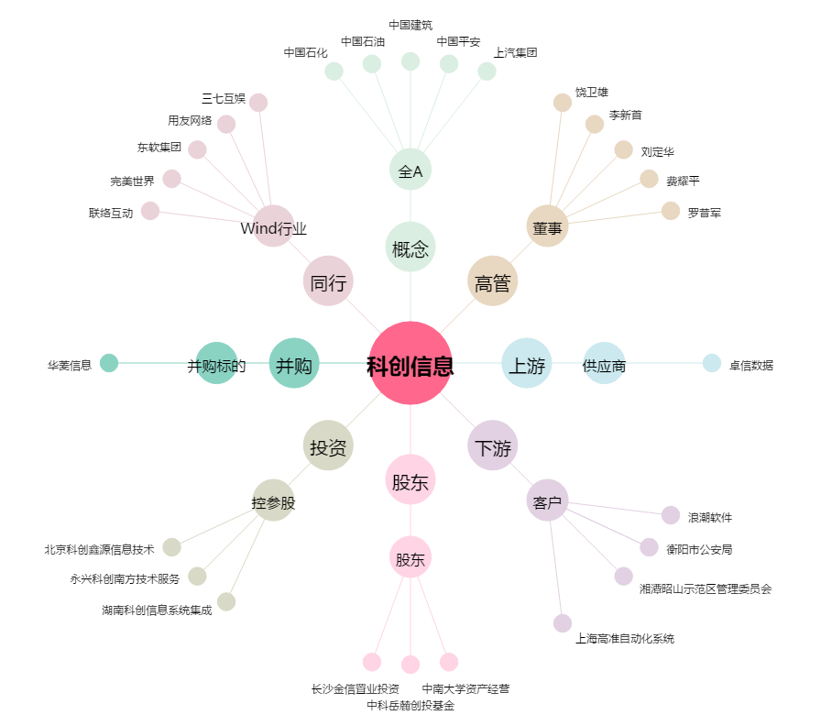
科创信息[300730.SZ] - 关系概览图

